상품제안서
락앤락 비스프리 투톤물병 650/800ml | 상품코드: S22867

 |  |  |  |  |  |  | 02-713-8555 | www.synergygift.co.kr
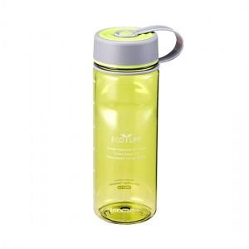 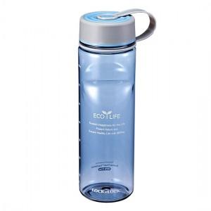

【상세/제작정보】

【인쇄/포장옵션】 | 실크 / 포장불가능

【공급단가】 | 수량 | 100~ | 500~ | 1,000~ | 3,000~ | 5,000~
*VAT별도 | 650ml | 5,490원 | 5,410원 | 5,280원 | 5,070원 | 4,860원
 | 800ml | 6,130원 | 6,040원 | 5,900원 | 5,660원 | 5,420원

【상품 URL】 | https://www.synergygift.co.kr:443/src/goods_detail.php?gdno=22867

